teleport
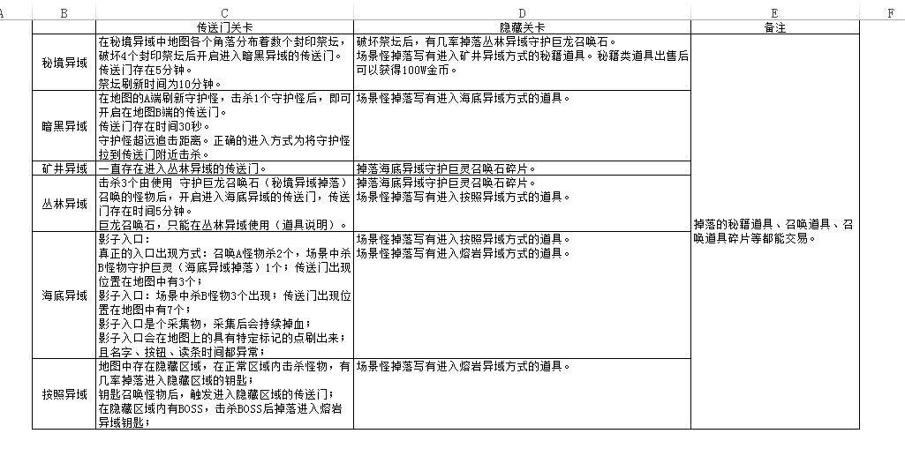
teleportID | teleportType | localDesc | name | monsterId | showCondition | conditionValue | canEnter | showPathID | toPathID | toDuplicateId | enterCost | trigRange | livingTime | openChatId | progressChatId
传送点ID | 传送门类型 | 内部说明-所属场景 | 传送点名称 | 传送门怪物ID | 出现条件 | 条件参数 | 进入权限 | 默认位置点 | 传送目的位置点 | 传送副本ID | 进入道具消耗 | 触发范围 | 传送门存在时间 | 开启时的跑马灯ID | 进度跑马灯ID
int64 | int | string | string | int64 | int | string | int | int64 | int64 | int64 | string | int | int | int64 | int64
3 | 3 | 0 | 3 | 3 | 3 | 3 | 3 | 3 | 3 | 3 | 3 | 3 | 3 | 3 | 3
41100000001 | 1 | 秘境异域到2层传送门 | 暗黑异域入口 | 12020311019 | 1 | 12020311021,4 | 0 | 28102002794 | 28102003010 |  | 10007610301,1 | 5 | 300 | 53000000233 | 53000000240
41100000002 | 1 | 暗黑异域到3层传送门 | 矿井异域入口 | 12020311019 | 1 | 12020311023,1 | 0 | 28102003008 | 28102003020 |  | 10007610302,1 | 5 | 30 | 53000000234 | 53000000240
41100000003 | 1 | 矿井异域到4层传送门 | 丛林异域入口 | 12020311019 | 3 |  | 0 | 28102003018 | 28102003030 |  | 10007610303,1 | 5 | -1 | 0
41100000004 | 1 | 丛林异域到5层传送门 | 海底异域入口 | 12020311019 | 1 | 12020311040,3 | 0 | 28102003028 | 28102003040 |  | 10007610304,1 | 5 | 300 | 53000000235 | 53000000240
41100000005 | 1 | 海底异域到6层传送门 | 暗潮异域入口 | 12020311019 | 1 | 12020311032,2;12020311041,1 | 0 | 28102003038 | 28102003050 |  | 10007610305,1 | 5 | 240 | 53000000236 | 53000000241
41100000006 | 1 | 暗潮异域到7层传送门 | 熔岩异域入口 | 12020311019 | 1 | 12020311036,1 | 0 | 28102003048 | 28102003060 |  | 10007610306,1 | 5 | 600 | 53000000237 | 53000000240
41100000008 | 1 | 在暗潮异域常规区域进入隐藏区域的传送门 | 海岸隐藏入口 | 12020311019 | 1 | 12020311042,1 | 0 | 28102003049 | 28102003047 |  |  | 5 | 120 | 53000000238 | 53000000240
41100000009 | 1 | 在誓约城里出现的进入天堂蜃境的入口 | 天堂蜃境入口 | 12020311019 | 1 | 12020311043,1 | 0 | 28100000006 | 28102003064 |  |  | 5 | 1200 | 53000000239 | 53000000240
41100000010 | 1 | 荆棘谷底地宫 | 谷底秘宫A | 12020311019 | 1 | 12020316001,1 | 0 |  | 28102004001 |  |  | 5 | 300 | 53000000233 | 53000000240
41100000011 | 1 | 荆棘谷底地宫 | 谷底秘宫B | 12020311019 | 1 | 12020316002,1 | 0 |  | 28102004002 |  |  | 5 | 300 | 53000000233 | 53000000240
41100000012 | 1 | 沙漠地宫 | 沙漠蜃境 | 12020311019 | 1 | 12020316003,1;12020316004,1 | 0 |  | 28102004011 |  |  | 5 | 300 | 53000000233 | 53000000241
41100000013 | 1 | 苍穹地宫 | 苍穹幻境 | 12020311019 | 1 | 12020316005,1;12020316006,1;12020316007,1 | 0 |  | 28102004021 |  |  | 5 | 300 | 53000000233 | 53000000242
41100000014 | 2 | 欢乐谷 | 欢乐谷 | 12020311019 | 2 |  | 0 |  |  | 49010100004 |  | 5 | 180 | 53000000233
41100000015 | 2 | 极乐洞 | 极乐洞 | 12020311019 | 2 |  | 0 |  |  | 49010100005 |  | 5 | 180 | 53000000233
41100000016 | 2 | 乐趣峰 | 乐趣峰 | 12020311019 | 2 |  | 0 |  |  | 49010100006 |  | 5 | 180 | 53000000233
41100000017 | 1 | 苍穹迷城 | 苍穹迷城 | 12020311019 | 1 | 12020316125,1;12020316126,1;12020316127,1 | 0 |  | 28102004061 |  |  | 5 | 300 | 53000000233 | 53000000242
41100000018 | 1 | 冬境废墟 | 冬境废墟 | 12020311019 | 1 | 12020316128,1;12020316129,1;12020316130,1 | 0 |  | 28102004071 |  |  | 5 | 300 | 53000000233 | 53000000242
41100001001 | 2 | 单人传送门副本 | xxx的极乐洞 | 12020311019 | 2 |  | 1 |  |  | 49010100001 |  | 5 | 180
41100001002 | 2 | 公会传送门副本 | xxx的圣林 | 12020311019 | 2 |  | 2 |  |  | 49010100002 |  | 5 | 180
41100001003 | 2 | 龙域的公共传送门副本 | 龙窟 | 12020311019 | 1 | 12021003005,3;12021003013,1 | 0 |  |  | 49010100003 |  | 5 | 180 |  | 53000000241
41120000001 | 1 | 熔岩异域到8层凛冬异域传送门 | 凛冬异域入口 | 12020311019 | 2 |  | 0 |  | 28100020100 |  | 10007610308,3 | 5 | 600 | 53000000233
41120000002 | 1 | 凛冬异域到9层苍穹异域传送门 | 苍穹异域入口 | 12020311019 | 1 | 12022000001,1;12022000104,20 | 0 |  | 28100020200 |  | 10007610309,3 | 5 | 3600 | 53000000233 | 53000000241

